Sheet1
Ejemplo # 1: Se encuentra actualmente al frente de una importante compañía importadora y se tiene a disposición únicamente 3 contenedores de diferentes capacidades tanto en peso como en volumen. Se le solicita realizar un análisis de para traer un total de 4 cargas de distintas categorías que comercializa la empresa. Se desea analiza cuál es la combinación de cargas que mejor nos convenga. Se pueden traer cargas parciales y no toda la categoría debe de venir dentro del mismo contenedor. El cliente ha solicitado que independientemente de la combinación se deben de traer 5 toneladas de insumos y 6 toneladas de chocolate.
 |  |  |  |  |  |  |  |  | Analisis del problema
 |  |  |  |  |  |  |  |  | Objetivo: | Maximizar ganancias |  |  | Variables de decision |  | Xij | Donde | I = categoria de producto a importar

 |  |  |  |  |  |  |  |  | Ecuacion del sistemas: |  |  |  |  |  |  |  | j = contenedores a importar
 |  |  |  |  |  |  |  |  | Zmax = 320x1j + 400x2j + 360x3j + 290x4j

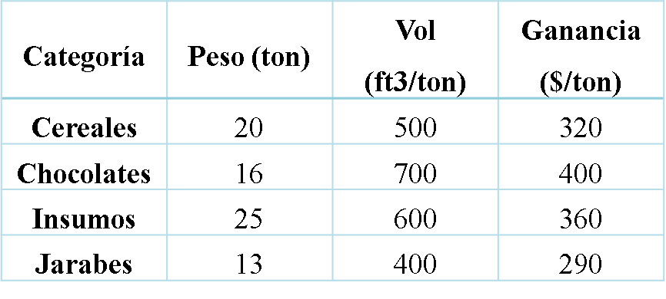
 |  |  |  |  |  |  |  |  |  |  |  |  |  | Restricciones
 |  |  |  |  |  |  |  |  |  |  |  |  |  | Toneladas de A |  |  |  | XiA <= 12
 |  |  |  |  |  |  |  |  |  |  |  |  |  | Toneladas de B |  |  |  | XiB <= 18
 |  |  |  |  |  |  |  |  |  |  |  |  |  | Toneladas de C |  |  |  | XiC <= 10
 |  |  |  |  |  |  |  |  |  |  |  |  |  | Pies maximos por contenedor |  |  |  | 500x1A + 700x2A + 600x3A + 400x4A <= 7000
 |  |  |  |  |  |  |  |  |  |  |  |  |  | Pies maximos por contenedor B |  |  |  | 500x1B + 700x2B + 600x3B + 400x4B <= 9000
 |  |  |  |  |  |  |  |  |  |  |  |  |  | Pies maximos por contenedor |  |  |  | 500x1C + 700x2C + 600x3C + 400x4C <= 5000
 |  |  |  |  |  |  |  |  |  |  |  |  |  | Chocolat |  |  |  | X2j >= 6
 |  |  |  |  |  |  |  |  |  |  |  |  |  | Insumo |  |  |  | X3J >= 5
 |  |  |  |  |  |  |  |  |  |  |  |  |  | Disp Cereales |  |  |  | X1j <= 20
 |  |  |  |  |  |  |  |  |  |  |  |  |  | Disp Chocolates |  |  |  | X2j <= 16
VARIABLES DE DECISION | X1A | X2A | X3A | X4A | X1B | X2B | X3B | X4B | X1c | X2C | X3C | X4 |  | Disp Insumos |  |  |  | X3j <= 25
 | 0 | 4 | 5 | 3 | 13 | 1.6666666667 | 0 | 3.3333333333 | 0 | 3.3333333333 | 0 | 6.6666666667 |  | Disp Jarabes |  |  |  | X4j <= 13

Funcion objetivo | $320.00 | $400.00 | $360.00 | $290.00 | $320.00 | $400.00 | $360.00 | $290.00 | $320.00 | $400.00 | $360.00 | $290.00

F.O | $13,330.00

Coeficientes |  |  |  |  |  |  |  |  |  |  |  |  | Restricciones |  |  |  |  |  | Holguras
Toneladas A | 1 | 1 | 1 | 1 |  |  |  |  |  |  |  |  | Toneladas A |  | 12 | £ | 12 |  | 0
Toneladas B |  |  |  |  | 1 | 1 | 1 | 1 |  |  |  |  | Toneladas B |  | 18 | £ | 18 |  | 0
Toneladas C |  |  |  |  |  |  |  |  | 1 | 1 | 1 | 1 | Toneladas C |  | 10 | £ | 10 |  | 0
Volumen A | 500 | 700 | 600 | 400 |  |  |  |  |  |  |  |  | Volumen A |  | 7000 | £ | 7000 |  | 0
Volumen B |  |  |  |  | 500 | 700 | 600 | 400 |  |  |  |  | Volumen B |  | 9000 | £ | 9000 |  | 0
Volumen C |  |  |  |  |  |  |  |  | 500 | 700 | 600 | 400 | Volumen C |  | 5000 | £ | 5000 |  | 0
Necesidad Chocolate |  | 1 |  |  |  | 1 |  |  |  | 1 |  |  | Necesidad Chocolate |  | 9 | ³ | 6 |  | -3
Necesidad Insumo |  |  | 1 |  |  |  | 1 |  |  |  | 1 |  | Necesidad Insumo |  | 5 | ³ | 5 |  | 0
Disp Cereales | 1 |  |  |  | 1 |  |  |  | 1 |  |  |  | Disp Cereales |  | 13 | £ | 20 |  | 7
Disp Chocolate |  | 1 |  |  |  | 1 |  |  |  | 1 |  |  | Disp Chocolate |  | 9 | £ | 16 |  | 7
Disp Insumos |  |  | 1 |  |  |  | 1 |  |  |  | 1 |  | Disp Insumos |  | 5 | £ | 25 |  | 20
Disp Jarabes |  |  |  | 1 |  |  |  | 1 |  |  |  | 1 | Disp Jarabes |  | 13 | £ | 13 |  | 0

